Snubber Review
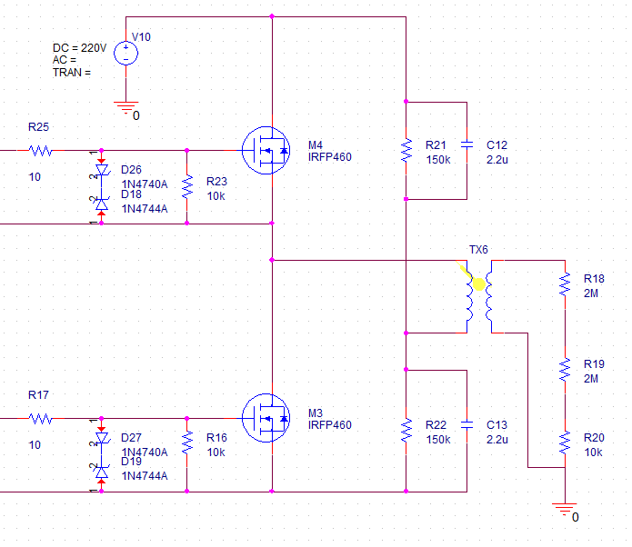
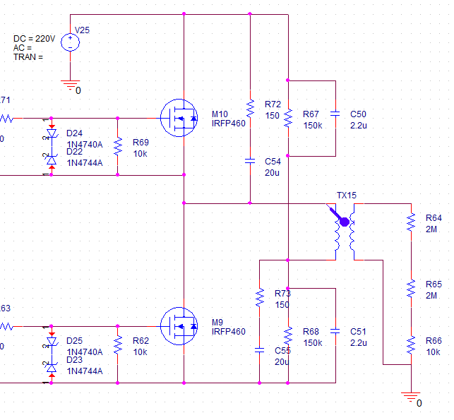
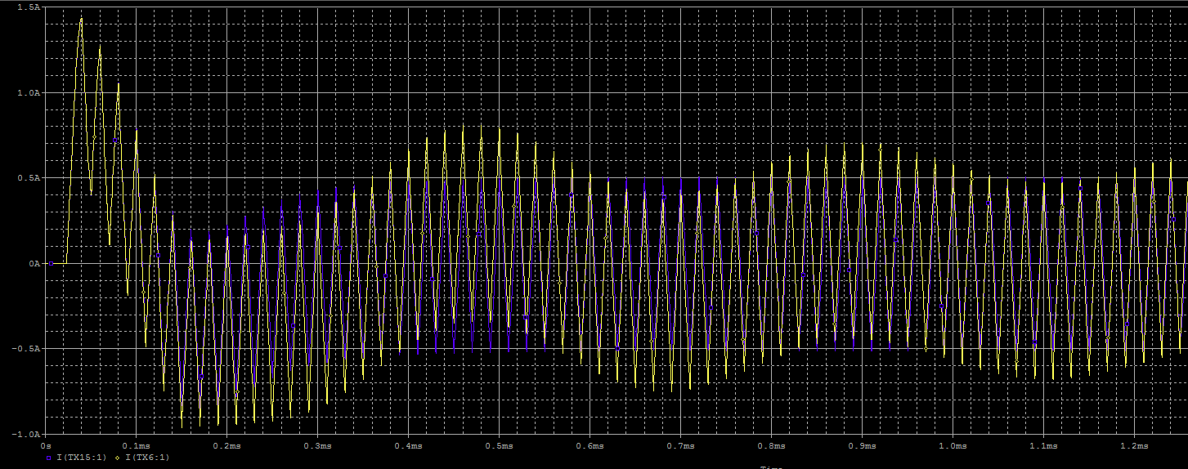
1. Snubber 회로 검토
 | 1) Snubber 회로 추가시 Vgs 변화
 | => Pulse Off시 역으로 걸리는 전압이 떨어진다.
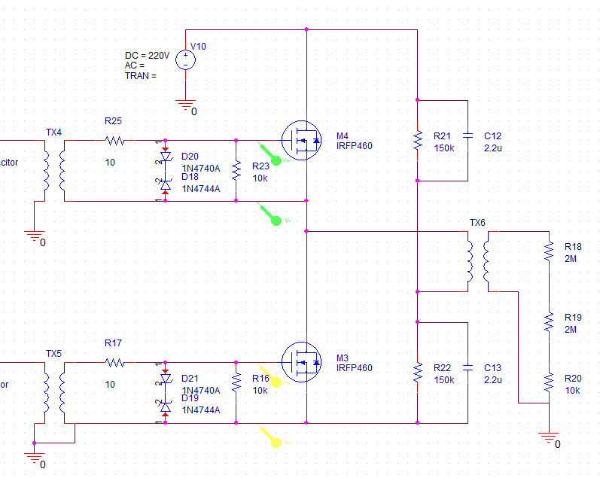
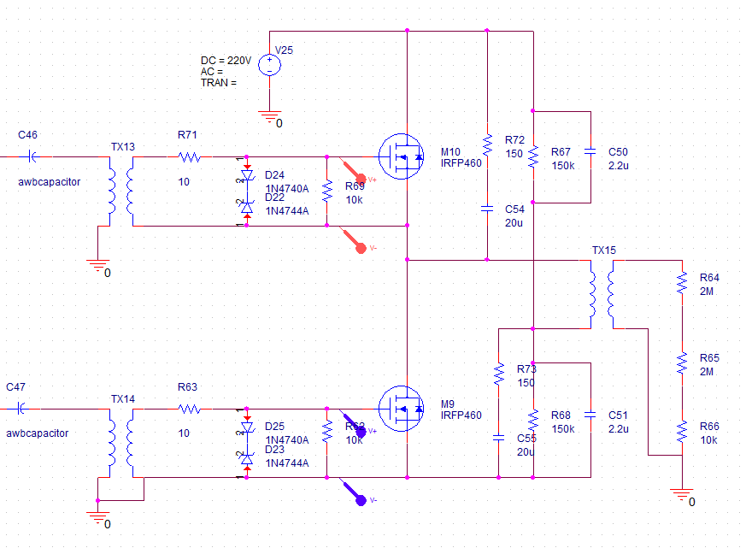

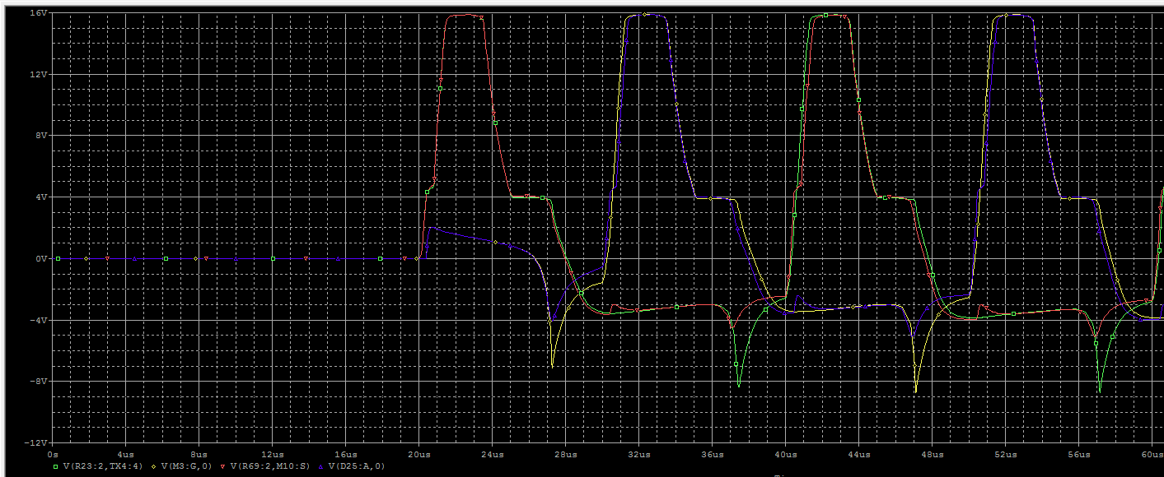

 | 2) Snubber 회로 추가시 전류 변화
 | => FET의 전류가 삼각파 형태를 띄며, Low FET의 경우에는 전류 방향이 반대로 흐른다.
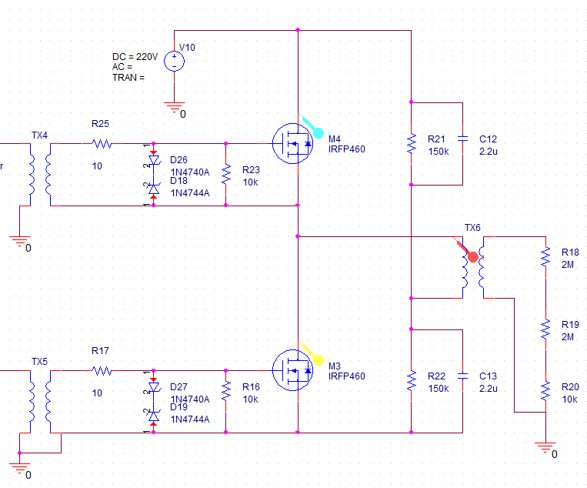
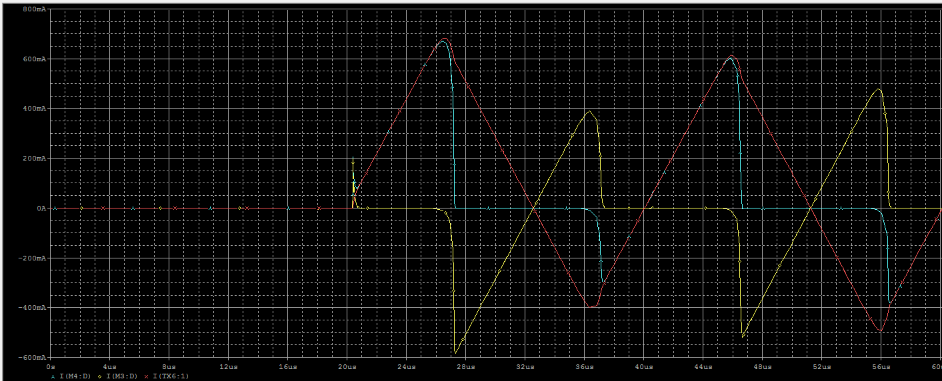

 | => FET의 전류가 구형파 형태를 띄며, Low FET도 정상 방향으로 흐른다.
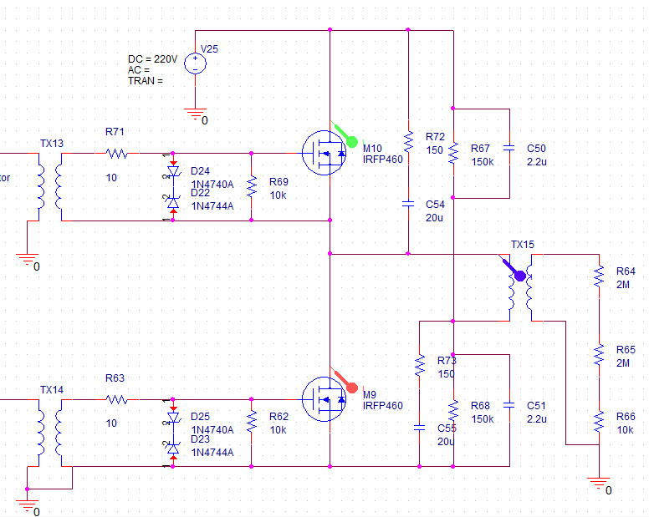
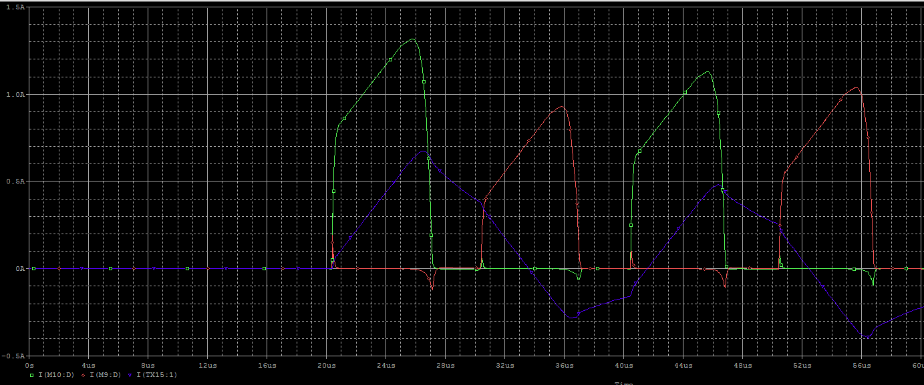

 | 3) Snubber 회로 추가시 Transformer 전류 변화
 | => Snubber가 없는 경우, Transformer의 전류가 안정화되지 않는다. Snubber 추가시 0.4msec내에 안정화 된다.

